상품제안서
디라이프 대용량 두유제조기 1200ml | 상품코드: S42154

 |  |  |  |  |  |  | 02-713-8555 | www.synergygift.co.kr
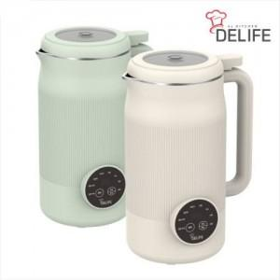

【상세/제작정보】

【인쇄/포장옵션】 | 레이저 / 포장지포장

【공급단가】 | 수량 | 20~ | 100~ | 300~ | 500~ | 1,000~
*VAT별도 | 아이보리 | 28,220원 | 27,180원 | 26,130원 | 25,090원 | 24,460원
 | 민트 | 28,220원 | 27,180원 | 26,130원 | 25,090원 | 24,460원

【상품 URL】 | https://www.synergygift.co.kr:443/src/goods_detail.php?gdno=42154

